4、电炉
崔庄煤矿2023年4月急用材料计划
单位： 崔庄煤矿 标段：4、 电炉
序号 | 物资名称 | 规格型号 | 产地（品牌） | 单位 | 数量 | 单价 | 金额 | 用料单位 | 备注
1 | 电炉 | 50KW超音频高频加热机小型金属熔炼淬火 |  | 台 | 1 |  |  | 机修厂 | 含5个30厘米长度感应加热圈5个40厘米长度感应加热圈

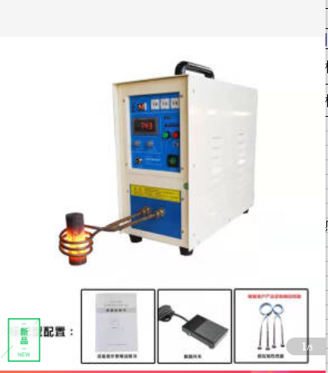
报价人： |  |  |  |  |  |  | 0
联系电话：
填报日期：
备注：

